Sergey
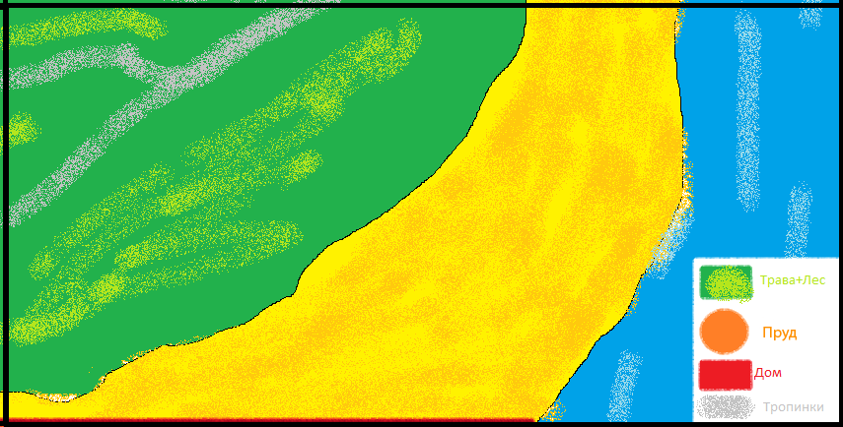
58 | 59 | 60 | 61 | 62 | 63
1300 | 1300 | 1300 | 0900 | 0900 | 1300
1300 | 1300 | 1300 | 0900 | 0900 | 1300
1300 | 1300 | 1300 | 0900 | 0900 | 1300
1300 | 1300 | 1300 | 1300 | 1300 | 1300
1300 | 1300 | 1300 | 1300 | 1300 | 1300
1300 | 1300 | 1300 | 1300 | 1300 | 1300
1300 | 1300 | 1300 | 1300 | 1300 | 1300
1300 | 1300 | 1300 | 1300 | 1300 | 1300
1300 | 1300 | 1300 | 1300 | 1300 | 1300
1300 | 1300 | 1300 | 1300 | 1300 | 1300
1300 | 1300 | 1300 | 1300 | 1300 | 1300
1300 | 1300 | 1300 | 1300 | 1300 | 1300
1300 | 1300 | 1300 | 1300 | 1300 | 1300
1300 | 1300 | 1300 | 1300 | 1300 | 1300
1300 | 1300 | 1300 | 1300 | 1300 | 1300
1300 | 1300 | 1300 | 1300 | 1300 | 1300
1300 | 1300 | 1300 | 1300 | 1300 | 1300
1300 | 1300 | 1300 | 0900 | 1300 | 1300
1300 | 1300 | 0900 | 0900 | 1300 | 1300
1300 | 1300 | 0900 | 0900 | 1300 | 1300
1300 | 1300 | 0900 | 0900 | 1300 | 1300
1300 | 1300 | 0900 | 0900 | 1300 | 1300
1300 | 1300 | 0900 | 0900 | 1300 | 1300
1300 | 1300 | 0900 | 1300 | 1300 | 1300
0912 | 0912 | 0912 | 0912 | 0912 | 0912
0912 | 0912 | 0912 | 0912 | 0912 | 0912
0912 | 0400 | 0400 | 0400 | 0400 | 0912
0912 | 0912 | 0912 | 0912 | 0912 | 0912
0912 | 0912 | 0912 | 0912 | 0912 | 0912
0912 | 0912 | 0912 | 0912 | 0912 | 0912
0912 | 0912 | 0912 | 0912 | 0912 | 0912
0912 | 0415 | 0415 | 0415 | 0415 | 0912
0912 | 0912 | 0912 | 0912 | 0912 | 0912
0912 | 0912 | 0912 | 0912 | 0912 | 0912
0912 | 0912 | 0912 | 0912 | 0912 | 0912
0912 | 1405 | 1405 | 1405 | 0912 | 0912
0912 | 0912 | 0912 | 0912 | 0912 | 0912
0912 | 0912 | 0912 | 0912 | 0912 | 0912
0912 | 0912 | 0912 | 0912 | 0912 | 0912
0912 | 0912 | 0912 | 0912 | 0912 | 0912

Макет
